Hoja1
Método Seidel

x1 | x2 | x3 | x4 | = | it | x1 | x2 | x3 | x4
10 | 1 | 2 | -1 | 3 | 0 | 0 | 0 | 0 | 0 | Em (1,2,3,4)
-2 | 10 | 1 | -1 | 4 | 1 | 0.3 | 0.46 | 0.898 | 0.0428 | 0.898 | 0.3 | 0.46 | 0.898 | 0.0428
2 | 3 | -10 | -2 | -7 | 2 | 0.07868 | 0.330216 | 0.8062408 | 0.11994288 | 0.22132 | 0.22132 | 0.129784 | 0.0917592 | 0.07714288
3 | -2 | 4 | 10 | 4 | 3 | 0.117724528 | 0.3549151136 | 0.80603086368 | 0.11325331885 | 0.039044528 | 0.039044528 | 0.0246991136 | 0.00020993632 | 0.006689561152
 |  |  |  |  | 4 | 0.11462764779 | 0.35364777507 | 0.80636919831 | 0.11379358135 | 0.0030968802112 | 0.0030968802112 | 0.0012673385254 | 0.00033833463053 | 0.00054026250606
 |  |  |  |  | 5 | 0.11474074097 | 0.3536905865 | 0.80629660787 | 0.11379725186 | 0.00011309317704 | 0.00011309317704 | 4.2811422962E-05 | 7.2590438915E-05 | 3.6705070449E-06
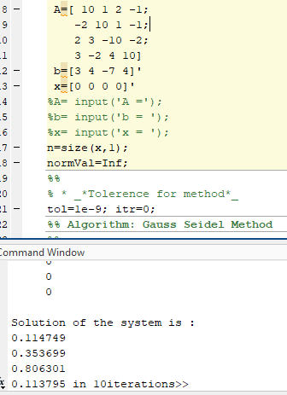
 |  |  |  |  | 6 | 0.11475134496 | 0.35370033339 | 0.80630091864 | 0.11379429573 | 1.0603996191E-05 | 1.0603996191E-05 | 9.7468938343E-06 | 4.3107659795E-06 | 2.9561264823E-06
 |  |  |  |  | 7 | 0.11474921251 | 0.35369918021 | 0.80630073742 | 0.11379477732 | 2.1324552276E-06 | 2.1324552276E-06 | 1.1531802917E-06 | 1.8121983669E-07 | 4.8158844468E-07
 |  |  |  |  | 8 | 0.11474941223 | 0.35369928644 | 0.80630071291 | 0.11379474845 | 1.9972084098E-07 | 1.9972084098E-07 | 1.0622499624E-07 | 2.4506021656E-08 | 2.8868844468E-08
 |  |  |  |  | 9 | 0.11474940362 | 0.35369928428 | 0.80630071632 | 0.11379474924 | 8.6081797523E-09 | 8.6081797523E-09 | 2.157918233E-09 | 3.4047573649E-09 | 7.8896737754E-10

 |  |  |  |  | x1 | 1.1474940362 | 0.35369928428 | 1.6126014326 | -0.11379474924 | 3.0000000039
 |  |  |  |  | x2 | -0.22949880724 | 3.5369928428 | 0.80630071632 | -0.11379474924 | 4.0000000026
 |  |  |  |  | x3 | 0.22949880724 | 1.0610978528 | -8.0630071632 | -0.22758949849 | -7.0000000016
 |  |  |  |  | x4 | 0.34424821086 | -0.70739856856 | 3.2252028653 | 1.1379474924 | 4

